channel_config
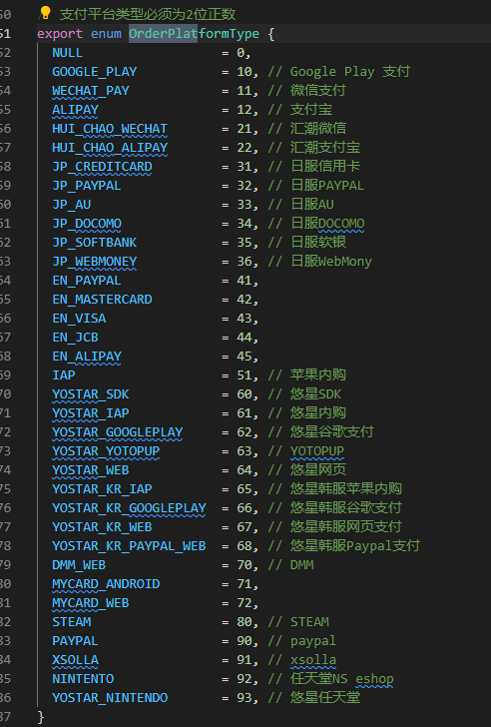
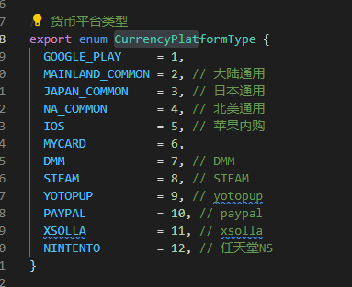
## | id | currency_platforms | free_jade_ids | paid_jade_ids | free_voucher_ids | paid_voucher_ids | goods_id | shelves_id | name
#comment | 渠道ID | 渠道可消费货币种类 | 免费辉玉ID | 付费辉玉ID | 免费服饰券ID | 付费服饰券ID | 渠道使用的goods_id | 货架id | 渠道代号
#type | uint32 | string | string | string | string | string | uint32 | string | string
国服，安卓 | 100 | 1-2-5-6-8-10-11 | 100001-101005 | 101001-101002-101003-101004-101007-101009-101010 | 100004-102005 | 102001-102002-102003-102004-102007-102009-102010 | 12 | shelves_001 | alipay
国服，iOS | 101 | 1-2-5-6-8-10-11 | 100001-101005 | 101001-101002-101003-101004-101007-101009-101010 | 100004-102005 | 102001-102002-102003-102004-102007-102009-102010 | 51 | shelves_001 | iap
台服，安卓Mycard | 200 | 1-2-5-6-8-10-11 | 100001-101005 | 101001-101002-101003-101004-101007-101009-101010 | 100004-102005 | 102001-102002-102003-102004-102007-102009-102010 | 72 | shelves_004 | mycard
台服，安卓GooglePlay | 201 | 1-2-5-6-8-10-11 | 100001-101005 | 101001-101002-101003-101004-101007-101009-101010 | 100004-102005 | 102001-102002-102003-102004-102007-102009-102010 | 10 | shelves_004 | google_play
台服，WindowsSteam | 202 | 1-2-5-6-8-10-11 | 100001-101005 | 101001-101002-101003-101004-101007-101009-101010 | 100004-102005 | 102001-102002-102003-102004-102007-102009-102010 | 80 | shelves_006 | steam
台服，MacSteam | 203 | 1-2-5-6-8-10-11 | 100001-101005 | 101001-101002-101003-101004-101007-101009-101010 | 100004-102005 | 102001-102002-102003-102004-102007-102009-102010 | 80 | shelves_006 | steam
台服，web | 204 | 1-2-5-6-8-10-11 | 100001-101005 | 101001-101002-101003-101004-101007-101009-101010 | 100004-102005 | 102001-102002-102003-102004-102007-102009-102010 |  | shelves_004
台服，iOS | 205 | 1-2-5-6-8-10-11 | 100001-101005 | 101001-101002-101003-101004-101007-101009-101010 | 100004-102005 | 102001-102002-102003-102004-102007-102009-102010 | 51 | shelves_004 | iap
台服，switch | 206 | 2-12 | 100001-101005 | 101002-101011 | 100004-102005 | 102002-102011 | 92 | shelves_008 | switch
美服，安卓悠星 | 300 | 1-4-5-9-12 | 100001 | 101001-101002-101003-101008-101011 | 100004 | 102001-102002-102003-102008-102011 | 62 | shelves_003 | yostar
美服，iOS悠星 | 301 | 1-4-5-9-12 | 100001 | 101001-101002-101003-101008-101011 | 100004 | 102001-102002-102003-102008-102011 | 61 | shelves_003 | yostar
美服，web | 302 | 1-4-5-9-12 | 100001 | 101001-101002-101003-101008-101011 | 100004 | 102001-102002-102003-102008-102011 |  | shelves_003
美服，Switch | 303 | 1-4-5-9-12 | 100001 | 101001-101002-101003-101008-101011 | 100004 | 102001-102002-102003-102008-102011 | 93 | shelves_003 | yostar
美服，PC | 304 | 1-4-5-9-12 | 100001 | 101001-101002-101003-101008-101011 | 100004 | 102001-102002-102003-102008-102011 | 73 | shelves_003 | yostar
日服，安卓悠星 | 400 | 1-3-5-9-12 | 100001 | 101001-101002-101003-101008-101011 | 100004 | 102001-102002-102003-102008-102011 | 62 | shelves_002 | yostar
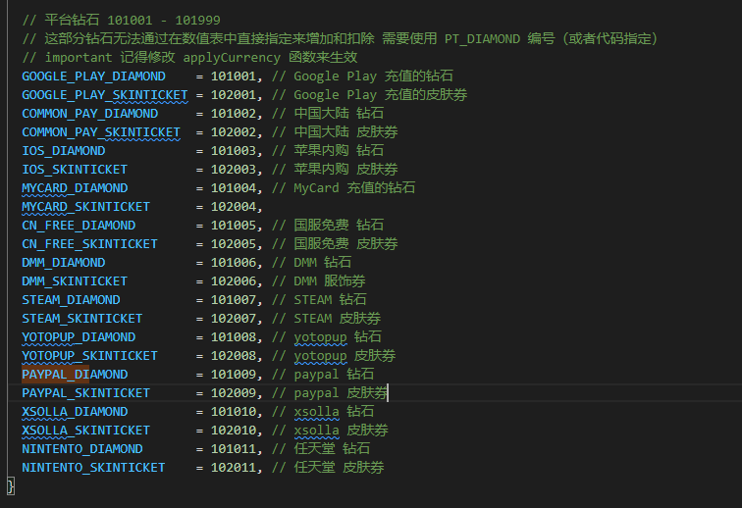
日服，iOS悠星 | 401 | 1-3-5-9-12 | 100001 | 101001-101002-101003-101008-101011 | 100004 | 102001-102002-102003-102008-102011 | 61 | shelves_002 | yostar
日服，web | 402 | 1-3-5-9-12 | 100001 | 101001-101002-101003-101008-101011 | 100004 | 102001-102002-102003-102008-102011 |  | shelves_002
日服，DMM | 403 | 3-7-9 | 100001 | 101002-101006-101008 | 100004 | 102002-102006-102008 |  | shelves_005
日服，Switch | 404 | 1-3-5-9-12 | 100001 | 101001-101002-101003-101008-101011 | 100004 | 102001-102002-102003-102008-102011 | 93 | shelves_002 | yostar
日服，PC | 405 | 1-3-5-9-12 | 100001 | 101001-101002-101003-101008-101011 | 100004 | 102001-102002-102003-102008-102011 | 73 | shelves_002 | yostar
韩服，安卓悠星 | 500 | 1-4-5-9 | 100001 | 101001-101002-101003-101008 | 100004 | 102001-102002-102003-102008 | 66 | shelves_007 | yostar
韩服，iOS悠星 | 501 | 1-4-5-9 | 100001 | 101001-101002-101003-101008 | 100004 | 102001-102002-102003-102008 | 65 | shelves_007 | yostar
韩服，web | 502 | 1-4-5-9 | 100001 | 101001-101002-101003-101008 | 100004 | 102001-102002-102003-102008 |  | shelves_007
韩服，PC | 503 | 1-4-5-9 | 100001 | 101001-101002-101003-101008 | 100004 | 102001-102002-102003-102008 | 73 | shelves_007 | yostar

